Datos personales
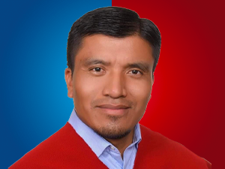

Nombres: | Segundo Eustaquio
Apellidos: | Tuala Muntza
Facebook:
Twitter: | @eustaquiotuala
Descripción:

